Sayfa1
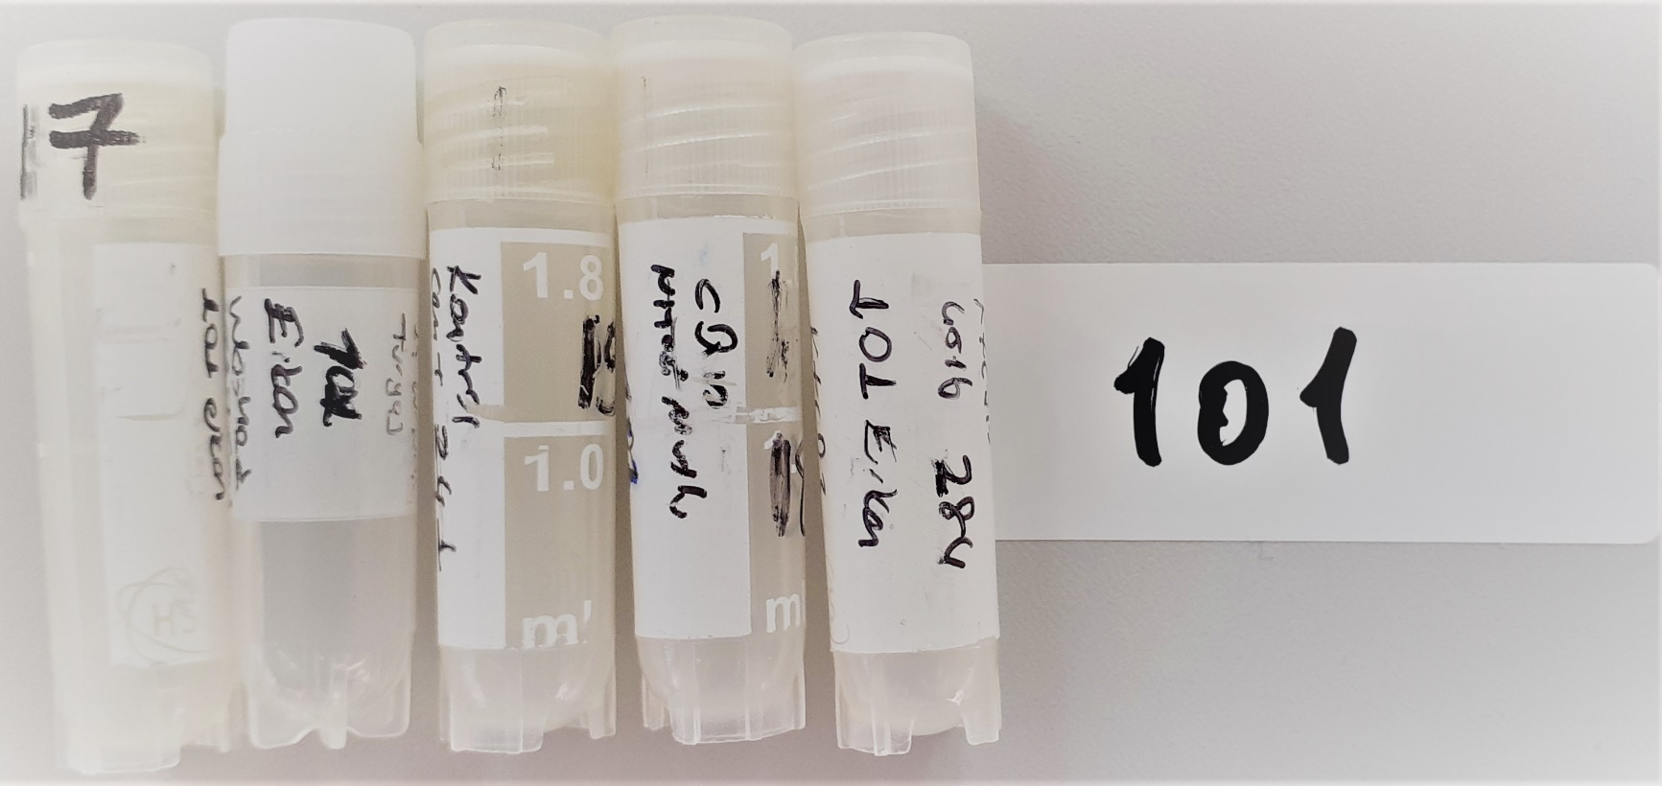
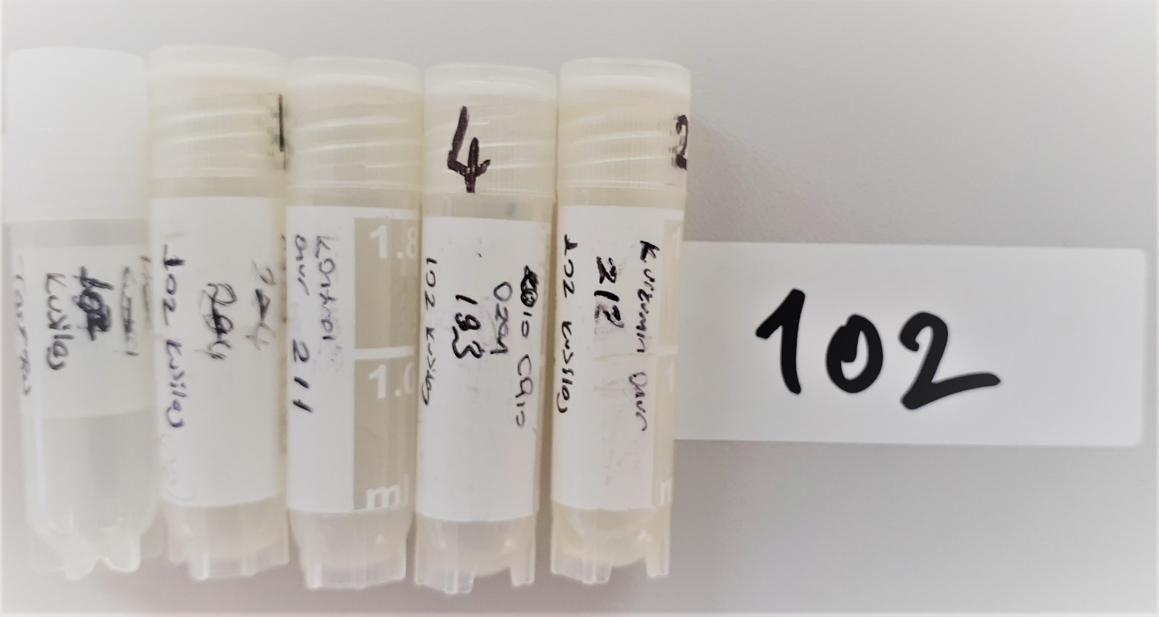
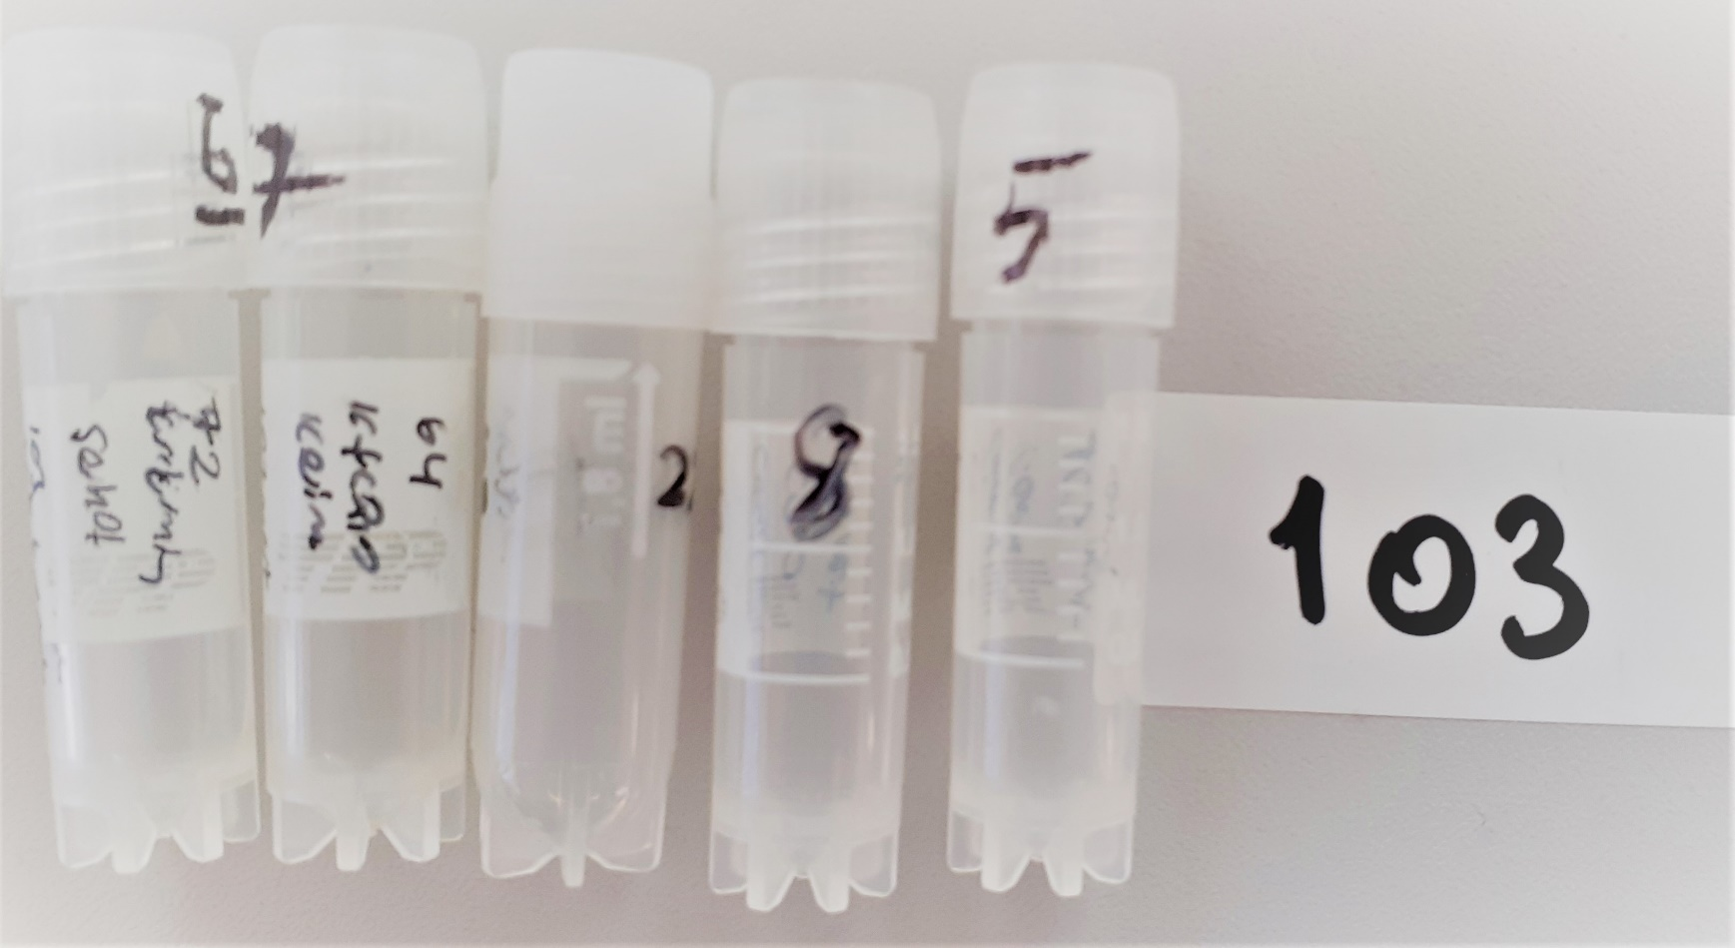
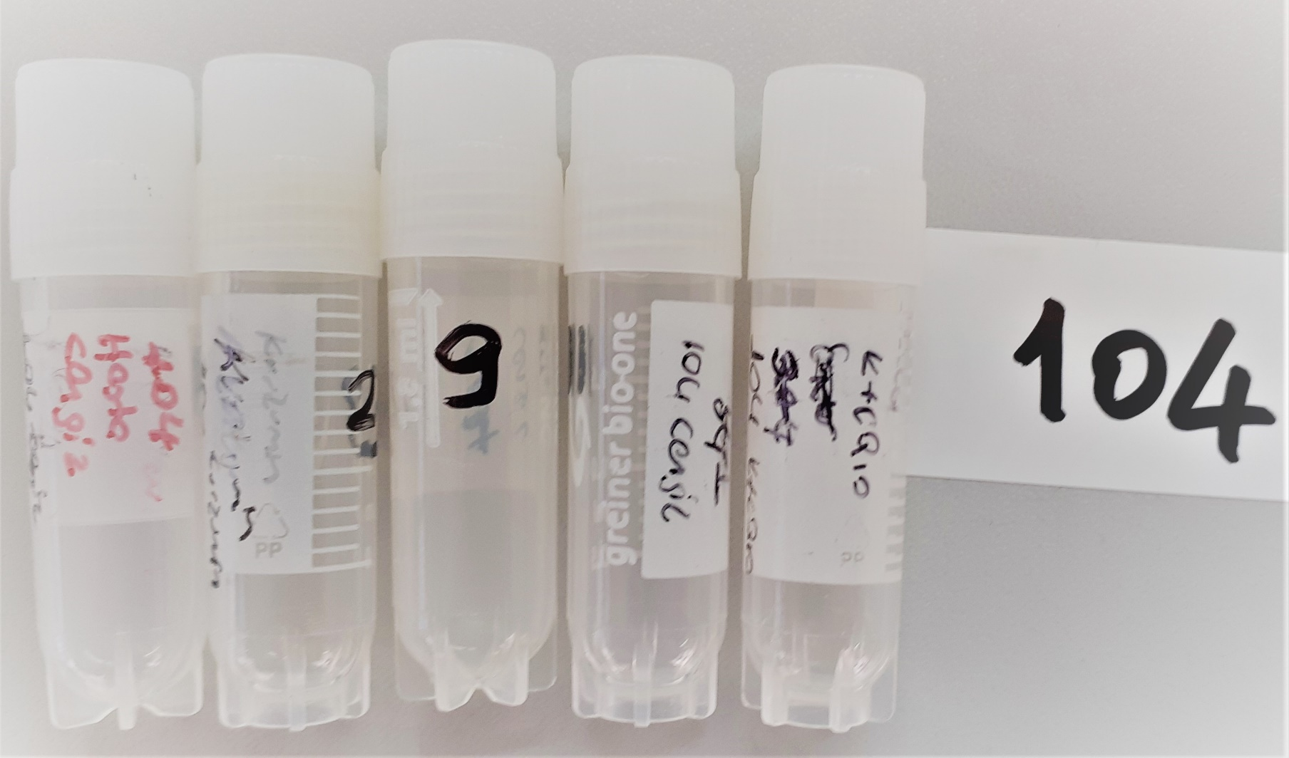
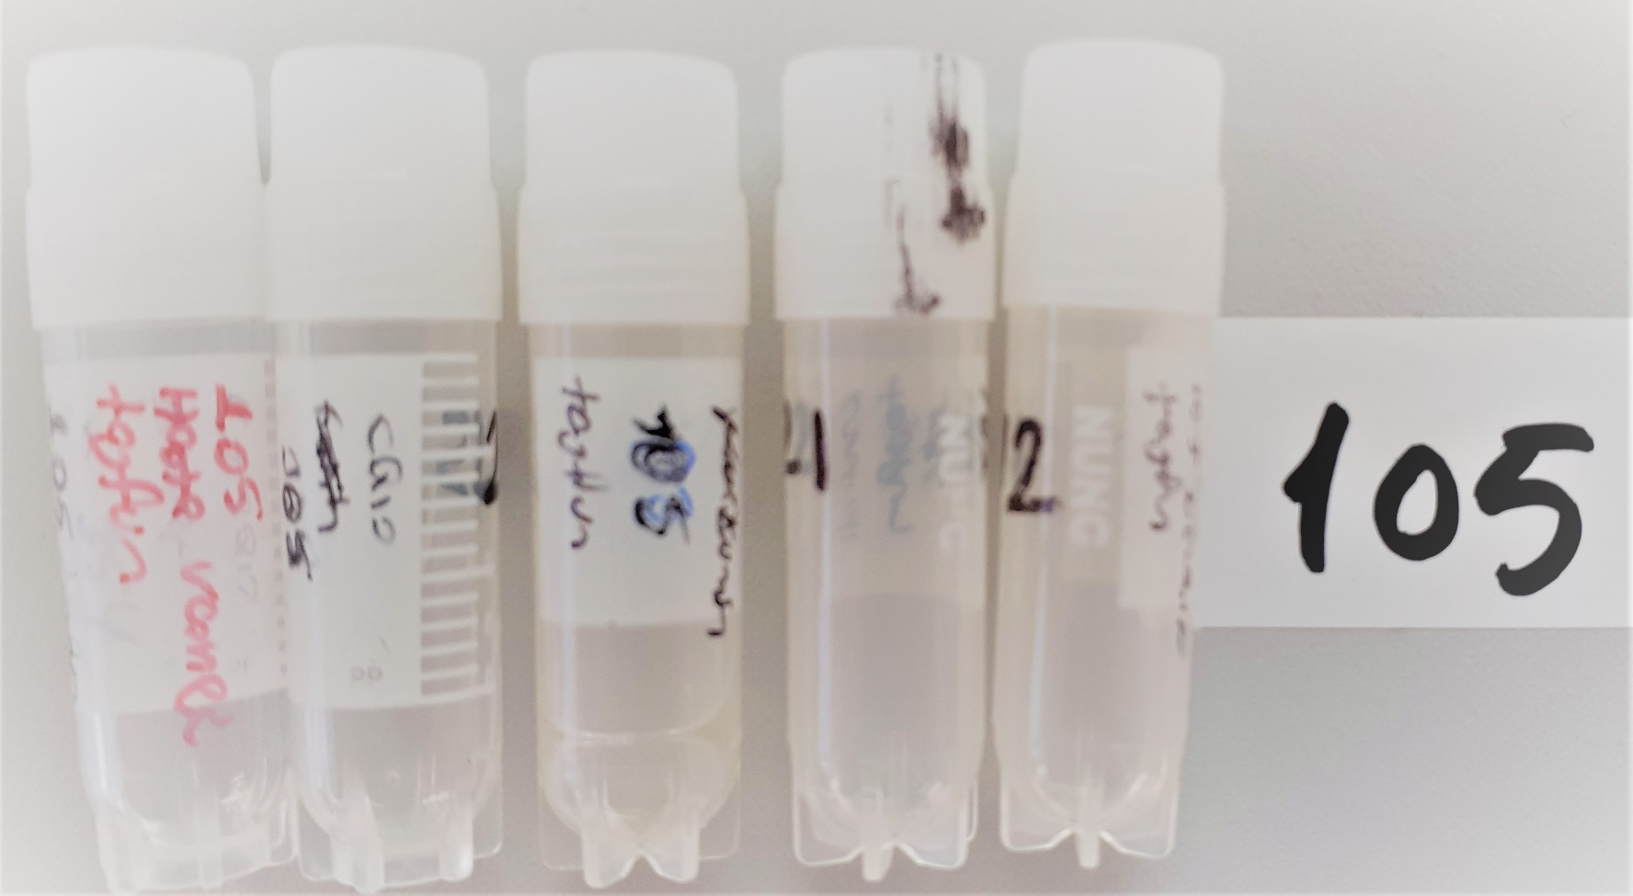
Numune Adı | TAS(mmol/L) | TOS (µmol/L) | OSI
(GRUP-101)-kurkumin | 0.29 | 2.24 | 0.772
(GRUP-101)-washed | 0.21 | 0.95 | 0.452
(GRUP-101)-kontrol | 0.29 | 5.43 | 1.872
(GRUP-101)-cQ10 | 0.14 | 1.99 | 1.421 | Bu çalışmada "Relassay" marka kitler kullanılmıştır.
(GRUP-101)-k+cQ10 | 0.28 | 3 | 1.071 | TAS Kat.No: RL0017
(GRUP-102)-washed | 0.44 | 1.61 | 0.366 | TOS Kat.Not: RL0024
(GRUP-102)-k+cQ10 | 0.62 | 2.69 | 0.434 | Kullanılan cihaz: Mindray marka BS300 model tam otomatik biyokimya cihazı
(GRUP-102)-kontrol | 0.29 | 1.39 | 0.479
(GRUP-102)-cQ10 | 0.22 | 3 | 1.364
(GRUP-102)-kurkumin | 0.46 | 2.25 | 0.489
(GRUP-103)-kurkumin | 0.28 | 1.97 | 0.704
(GRUP-103)-k+cQ10 | 0.26 | 1.91 | 0.735
(GRUP-103)-washed | 0.19 | 0.61 | 0.321
(GRUP-103)-cQ10 | 0.19 | 2.94 | 1.547
(GRUP-103)-kontrol | 0.21 | 3.12 | 1.486
(GRUP-104)-washed | 0.12 | 1.07 | 0.892
(GRUP-104)-kurkumin | 0.47 | 4.96 | 1.055
(GRUP-104)-cQ10 | 0.24 | 4.23 | 1.763
(GRUP-104)-kontrol | 0.25 | 1.8 | 0.720
(GRUP-104)-k+cQ10 | 0.38 | 3.38 | 0.889
(GRUP-105)-washed | 0.21 | 0.17 | 0.081
(GRUP-105)-cQ10 | 0.59 | 7.08 | 1.200
(GRUP-105)-kurkumin | 0.5 | 6.38 | 1.276
(GRUP-105)-kontrol | 0.43 | 4.79 | 1.114
(GRUP-105)-k+cQ10 | 0.3 | 2.63 | 0.877

